Caso 1
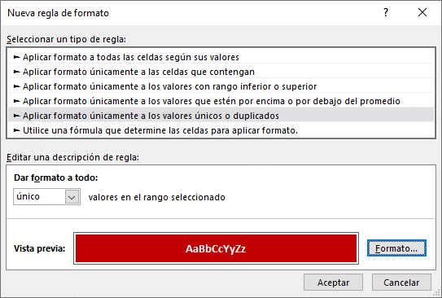
FORMATO CONDICIONAL


 |  |  |  |  | Fecha | Fecha
 |  |  |  |  | >=01/01/2018 | <=31/01/2018

1 | Resaltar valores unico y duplicados

 | UNICOS |  | DUPLICADOS

 | Documento | Valor | Documento | Valor
 | E001 | 356 | E001 | 356
 | F001 | 651 | F001 | 651
 | E002 | 156 | E002 | 356
 | F002 | 984 | F002 | 984
 | E003 | 810 | E003 | 810
 | F001 | 939 | F001 | 356
 | E004 | 457 | E004 | 457
 | F004 | 183 | F004 | 183

Caso 3
FORMATO CONDICIONAL


3 | Seleccionar fila a partir de una condición

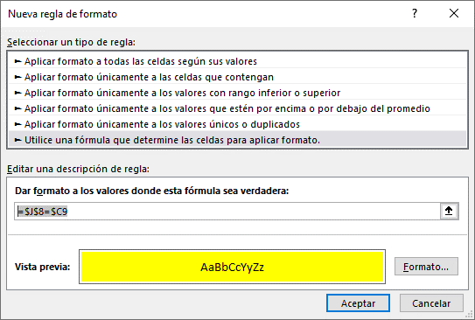
 | Codigo | Nombre | Sueldo | Zona | Venta | Codigo | 102
 | 166 | Salsa china | S/.1,773.00 | K | S/.16,190.00
 | 113 | Corvina | S/.2,078.00 | B | S/.31,073.00
 | 155 | Leche | S/.4,935.00 | A | S/.47,664.00
 | 134 | Camarones | S/.1,905.00 | D | S/.23,601.00
 | 178 | Coca-cola | S/.3,435.00 | K | S/.16,672.00
 | 155 | Jugo de pera | S/.4,831.00 | B | S/.31,265.00
 | 102 | Malta vigor | S/.1,108.00 | A | S/.36,577.00
 | 149 | Jugo de pera | S/.1,005.00 | D | S/.40,451.00
 | 164 | Malta vigor | S/.4,581.00 | A | S/.16,477.00
 | 183 | Malta vigor | S/.3,540.00 | D | S/.17,021.00
 | 155 | Jugo de pera | S/.4,831.00 | B | S/.31,265.00
 | 102 | Malta vigor | S/.1,108.00 | A | S/.36,577.00
 | 149 | Jugo de pera | S/.1,005.00 | D | S/.40,451.00
 | 164 | Malta vigor | S/.4,581.00 | A | S/.16,477.00
 | 183 | Malta vigor | S/.3,540.00 | D | S/.17,021.00

Caso 4
FORMATO CONDICIONAL

 |  |  |  |  |  | Y

4 | Resaltar elemento con condición dinamica

 | Codigo | 102 |  | Sueldo | 1,108.00

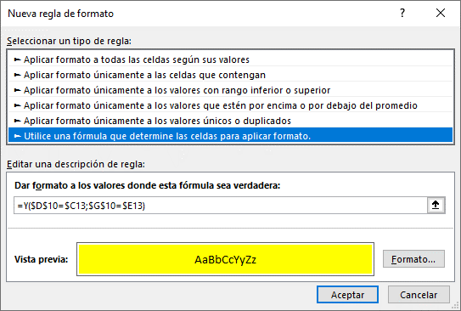
 | Codigo | Nombre | Sueldo | Zona | Venta
 | 166 | Salsa china | S/.1,773.00 | K | S/.16,190.00
 | 113 | Corvina | S/.2,078.00 | B | S/.31,073.00
 | 155 | Leche | S/.1,500.00 | A | S/.47,664.00
 | 134 | Camarones | S/.1,905.00 | D | S/.23,601.00
 | 178 | Coca-cola | S/.3,435.00 | K | S/.16,672.00
 | 181 | Jugo de pera | S/.4,831.00 | B | S/.31,265.00
 | 102 | Malta vigor | S/.1,108.00 | A | S/.36,577.00
 | 149 | Jugo de pera | S/.1,005.00 | D | S/.40,451.00
 | 164 | Malta vigor | S/.4,581.00 | A | S/.16,477.00
 | 183 | Malta vigor | S/.3,540.00 | D | S/.17,021.00
 | 102 | Malta vigor | S/.1,108.00 | A | S/.36,577.00
 | 149 | Jugo de pera | S/.1,005.00 | D | S/.40,451.00
 | 164 | Malta vigor | S/.4,581.00 | A | S/.16,477.00
 | 183 | Malta vigor | S/.3,540.00 | D | S/.17,021.00

Caso 5
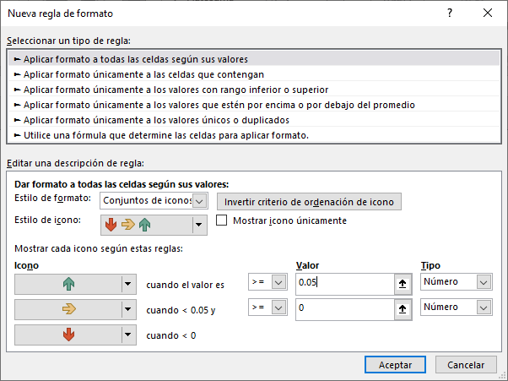
5.- | Comparando ventas de dos años

 | Año | Enero | Febrero | Marzo | Abril | Mayo | Junio | Julio
 | 2015 | 975,127.95 | 817,788.23 | 906,744.98 | 844,146.86 | 909,264.29 | 940,314.88 | 804,973.05
 | 2016 | 997,242.45 | 766,310.67 | 826,934.46 | 829,104.56 | 859,750.85 | 677,025.81 | 839,458.66

 |  | 2.27% | -6.29% | -8.80% | -1.78% | -5.45% | -28.00% | 4.28%

 | Resultado

Caso 7
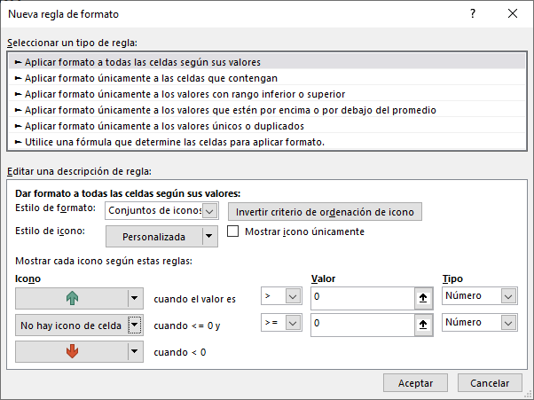
7.- | Mostrar indicadores de variación, año 2015 vs 2016

 | BUSES | 2015 | VAR | 2016
 | B2008 | 2,970.00 | 0.30 | 3,854.00
 | B2010 | 2,508.00 | 0.88 | 4,708.00
 | B2012 | 3,233.00 | -0.31 | 2,237.00
 | B2014 | 1,096.00 | 3.35 | 4,768.00
 | B2016 | 3,332.00 | 0.22 | 4,070.00
 | B3008 | 1,394.00 | 1.82 | 3,925.00
 | B3010 | 4,520.00 | -0.56 | 1,972.00
 | B3012 | 1,987.00 | 1.05 | 4,076.00
 | B3014 | 4,698.00 | -0.68 | 1,484.00
 | B4000 | 4,425.00 | -0.55 | 1,984.00
 | B4002 | 1,600.00 | 2.06 | 4,903.00
 | B4004 | 4,683.00 | -0.42 | 2,724.00
 | B4006 | 4,820.00 | -0.28 | 3,485.00

Caso 11
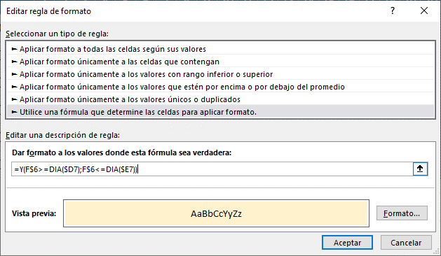
11 | Diagrama de Actividades

 | Item | Fase | Inicio | Fin | 1 | 2 | 3 | 4 | 5 | 6 | 7 | 8 | 9 | 10 | 11 | 12 | 13 | 14 | 15 | 16 | 17 | 18 | 19 | 20 | 21 | 22 | 23 | 24 | 25 | 26 | 27 | 28 | 29 | 30 | 31
 | 1 | Requerimientos | 2020-09-01 | 2020-09-06
 | 2 | Diseño | 2020-09-06 | 2020-09-10
 | 3 | Desarrollo | 2020-09-10 | 2020-09-21
 | 4 | Pruebas | 2020-09-21 | 2020-09-26
 | 5 | Implantacion | 2020-09-26 | 2020-09-28
 | 6 | Mantenimiento | 2020-09-28 | 2020-09-29

